2021년 10월 1일 14시 40분 26초
 | STAY | The Kid LAROI, Justin Bieber | Stay
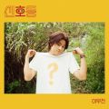 | 신호등 | 이무진 | 신호등
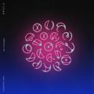 | My Universe | Coldplay, 방탄소년단 | My Universe
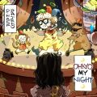 | OHAYO MY NIGHT | 디핵 (D-Hack), PATEKO (파테코) | OHAYO MY NIGHT
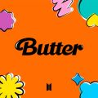 | Permission to Dance | 방탄소년단 | Butter / Permission to Dance
 | Next Level | aespa | Next Level
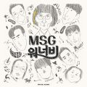 | 바라만 본다 | MSG워너비(M.O.M) | MSG워너비 1집
 | Butter | 방탄소년단 | Butter
 | Weekend | 태연 (TAEYEON) | Weekend
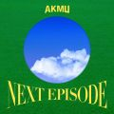 | 낙하 (with 아이유) | AKMU (악뮤) | NEXT EPISODE
 | 다정히 내 이름을 부르면 | 경서예지, 전건호 | 다정히 내 이름을 부르면 (경서예지 x 전건호)
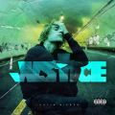 | Peaches (Feat. Daniel Caesar & Giveon) | Justin Bieber | Justice
 | 좋아좋아 | 조정석 | 슬기로운 의사생활 시즌2 OST Part 5
 | Bad Habits | Ed Sheeran | Shivers
 | Dynamite | 방탄소년단 | Dynamite (DayTime Version)
 | Queendom | Red Velvet (레드벨벳) | Queendom - The 6th Mini Album
 | DUMB DUMB | 전소미 | DUMB DUMB
 | 헤픈 우연 | 헤이즈 (Heize) | HAPPEN
 | 시간을 거슬러 (낮에 뜨는 달 X 케이윌) | 케이윌 | 시간을 거슬러 (낮에 뜨는 달 X 케이윌)
 | 이제 나만 믿어요 | 임영웅 | 내일은 미스터트롯 우승자 특전곡
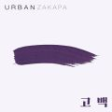 | 고백 | 멜로망스 | 세 번째 '고백'
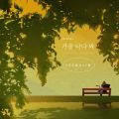 | 가을 타나 봐 | 이무진 | 가을 타나 봐 (REVIBE Vol.4)
 | 비와 당신 | 이무진 | 슬기로운 의사생활 시즌2 OST Part 1
 | 라일락 | 아이유 | IU 5th Album 'LILAC'
 | Dun Dun Dance | 오마이걸 (OH MY GIRL) | Dear OHMYGIRL
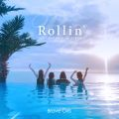 | 롤린 (Rollin') | 브레이브걸스 | Rollin'
 | Celebrity | 아이유 | IU 5th Album 'LILAC'
 | ASAP | STAYC(스테이씨) | STAYDOM
 | Savage Love (Laxed - Siren Beat) (BTS Remix) | Jawsh 685, Jason Derulo, 방탄소년단 | Savage Love (Laxed - Siren Beat) [BTS Remix]
 | 비가 오는 날엔 (2021) | 헤이즈 (Heize) | 비가 오는 날엔 (2021)
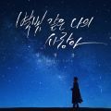 | 별빛 같은 나의 사랑아 | 임영웅 | 별빛 같은 나의 사랑아
 | 색안경 (STEREOTYPE) | STAYC(스테이씨) | STEREOTYPE
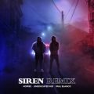 | 사이렌 Remix (Feat. UNEDUCATED KID, Paul Blanco) | 호미들 | 사이렌 Remix
 | 작은 것들을 위한 시 (Boy With Luv) (Feat. Halsey) | 방탄소년단 | MAP OF THE SOUL : PERSONA
 | LOCO | ITZY (있지) | CRAZY IN LOVE
 | 가을 우체국 앞에서 | 김대명 | 슬기로운 의사생활 시즌2 OST Part 2
 | 그대라는 사치 | 임영웅 | 사랑의 콜센타 PART62
 | 다시 사랑한다면 (김필 Ver.) | 임영웅 | 사랑의 콜센타 PART56
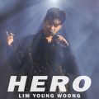 | HERO | 임영웅 | HERO
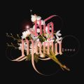 | 하루만 더 | 빅마마 | 하루만 더
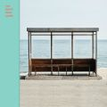 | 봄날 | 방탄소년단 | YOU NEVER WALK ALONE
 | 내 손을 잡아 | 아이유 | 최고의 사랑 OST Part.4
 | 밝게 빛나는 별이 되어 비춰줄게 | 송이한 | 밝게 빛나는 별이 되어 비춰줄게
 | Off My Face | Justin Bieber | Justice
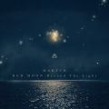 | 찰나가 영원이 될 때 (The Eternal Moment) | 마크툽 (MAKTUB) | Red Moon : Beyond The Light
 | Sticker | NCT 127 | Sticker - The 3rd Album
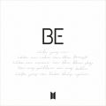 | Life Goes On | 방탄소년단 | BE
 | 안녕 (Hello) | 조이 (JOY) | 안녕 (Hello) - Special Album
 | 끝사랑 | 임영웅 | 사랑의 콜센타 PART61
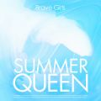 | 치맛바람 (Chi Mat Ba Ram) | 브레이브걸스 | Summer Queen
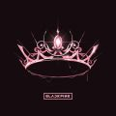 | Lovesick Girls | BLACKPINK | THE ALBUM
 | 밤하늘의 별을(2020) | 경서 | 밤하늘의 별을(2020)
 | 어떻게 이별까지 사랑하겠어, 널 사랑하는 거지 | AKMU (악뮤) | 항해
 | Alcohol-Free | TWICE (트와이스) | Taste of Love
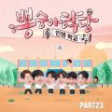 | Bk Love | 임영웅 | 뽕숭아학당 PART23
 | 너를 생각해 | 주시크 (Joosiq) | 너를 생각해
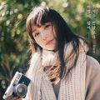 | 추억은 만남보다 이별에 남아 | 정동하 | 추억은 만남보다 이별에 남아
 | 잊었니 | 임영웅 | 사랑의 콜센타 PART60
 | 운전만해 (We Ride) | 브레이브걸스 | We Ride
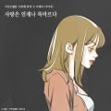 | 사랑은 언제나 목마르다 (N번째 연애 X 이해리 (다비치)) | 이해리 (다비치) | 사랑은 언제나 목마르다 (N번째 연애 X 이해리 (다비치))
 | Hey Mama (Feat. Nicki Minaj, Bebe Rexha & Afrojack) | David Guetta | Listen
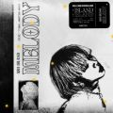 | 멜로디 | ASH ISLAND | 멜로디
 | 아로하 | 조정석 | 슬기로운 의사생활 OST Part 3
 | Blueming | 아이유 | Love poem
 | 빨간 립스틱 (Feat. 윤미래) | 이하이 | 4 ONLY
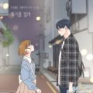 | 취기를 빌려 (취향저격 그녀 X 산들) | 산들 | 취기를 빌려 (취향저격 그녀 X 산들)
 | Timeless | SG 워너비 | Sg Wanna Be+
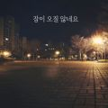 | 잠이 오질 않네요 | 장범준 | 잠이 오질 않네요
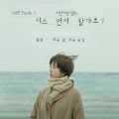 | 모든 날, 모든 순간 (Every day, Every Moment) | 폴킴 | '키스 먼저 할까요?' OST Part.3
 | 미워요 | 임영웅 | 미워요 / 소나기
 | 사랑의 아픔 딛고 | 임영웅 | 사랑의 콜센타 PART65
 | 상상더하기 | 라붐 (LABOUM) | Fresh Adventure
 | 흔들리는 꽃들 속에서 네 샴푸향이 느껴진거야 | 장범준 | 멜로가 체질 OST Part 3
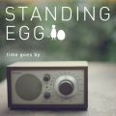 | 오래된 노래 | 스탠딩 에그 | 오래된 노래
 | 어푸 (Ah puh) | 아이유 | IU 5th Album 'LILAC'
 | 에잇(Prod.&Feat. SUGA of BTS) | 아이유 | 에잇
 | 계단말고 엘리베이터 | 임영웅 | 계단말고 엘리베이터
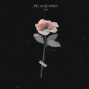 | 그날에 나는 맘이 편했을까 | 이예준 | 그날에 나는 맘이 편했을까
 | Lemonade | NCT 127 | Sticker - The 3rd Album
 | 2002 | Anne-Marie | Speak Your Mind (Deluxe)
 | 오늘도 빛나는 너에게 (To You My Light) (Feat.이라온) | 마크툽 (MAKTUB) | Red Moon : To You My Light
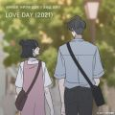 | LOVE DAY (2021) (바른연애 길잡이 X 양요섭, 정은지) | 양요섭, 정은지 | LOVE DAY (2021) (바른연애 길잡이 X 양요섭, 정은지)
 | 이젠 잊기로 해요 (Drama Ver.) | 미도와 파라솔 | 슬기로운 의사생활 시즌2 OST Special
 | 산책 | 백예린 (Yerin Baek) | 선물
 | 여전히 아름다운지 | 세븐틴 | 슬기로운 의사생활 시즌2 OST Part 8
 | 나를 아는 사람 | MSG워너비(정상동기) | MSG워너비 1집
 | METEOR | 창모 (CHANGMO) | Boyhood
 | 고백 | 10CM | 두 번째 '고백'
 | 고백 | 어반자카파 | 네 번째 '고백'
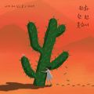 | 전화 한 번 못하니 | 신예영 | 전화 한 번 못하니 (너에게 하고 싶은 말 X 신예영)
 | Dolphin | 오마이걸 (OH MY GIRL) | NONSTOP
 | 비 오는 날 듣기 좋은 노래 (Feat. Colde) | 에픽하이 (EPIK HIGH) | 비 오는 날 듣기 좋은 노래
 | 목로주점 | 임영웅 | 사랑의 콜센타 PART50
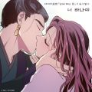 | 너 하나야 (낮에 뜨는 달 X 길구봉구) | 길구봉구 | 너 하나야 (낮에 뜨는 달 X 길구봉구)
 | 12:45 (Stripped) | Etham | 12:45 (Stripped)
 | 너의 번호를 누르고 (Prod. 영화처럼) | #안녕 | 너의 번호를 누르고
 | 사실 나는 (Feat.전건호) | 경서예지 | 사실 나는
 | 너와 나는 이제 남이니까 | 이소정 | 너와 나는 이제 남이니까
 | Butterfly | 전미도 | 슬기로운 의사생활 시즌2 OST Part 12
 | Road Trip | NCT 127 | Sticker - The 3rd Album

2021년 10월 3일 18시 47분 36초
 | STAY | The Kid LAROI, Justin Bieber | Stay
 | 신호등 | 이무진 | 신호등
 | My Universe | Coldplay, 방탄소년단 | My Universe
 | OHAYO MY NIGHT | 디핵 (D-Hack), PATEKO (파테코) | OHAYO MY NIGHT
 | Next Level | aespa | Next Level
 | Permission to Dance | 방탄소년단 | Butter / Permission to Dance
 | 낙하 (with 아이유) | AKMU (악뮤) | NEXT EPISODE
 | 바라만 본다 | MSG워너비(M.O.M) | MSG워너비 1집
 | Butter | 방탄소년단 | Butter
 | Weekend | 태연 (TAEYEON) | Weekend
 | Peaches (Feat. Daniel Caesar & Giveon) | Justin Bieber | Justice
 | 다정히 내 이름을 부르면 | 경서예지, 전건호 | 다정히 내 이름을 부르면 (경서예지 x 전건호)
 | Bad Habits | Ed Sheeran | Shivers
 | 좋아좋아 | 조정석 | 슬기로운 의사생활 시즌2 OST Part 5
 | Dynamite | 방탄소년단 | Dynamite (DayTime Version)
 | DUMB DUMB | 전소미 | DUMB DUMB
 | Queendom | Red Velvet (레드벨벳) | Queendom - The 6th Mini Album
 | 헤픈 우연 | 헤이즈 (Heize) | HAPPEN
 | 시간을 거슬러 (낮에 뜨는 달 X 케이윌) | 케이윌 | 시간을 거슬러 (낮에 뜨는 달 X 케이윌)
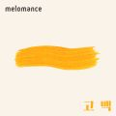 | 고백 | 멜로망스 | 세 번째 '고백'
 | 이제 나만 믿어요 | 임영웅 | 내일은 미스터트롯 우승자 특전곡
 | 가을 타나 봐 | 이무진 | 가을 타나 봐 (REVIBE Vol.4)
 | 롤린 (Rollin') | 브레이브걸스 | Rollin'
 | 라일락 | 아이유 | IU 5th Album 'LILAC'

